BER apr (vierge) (px chbre)
City Breack à Berlin 4J/3N - 25 pers + 1 Tour Leader
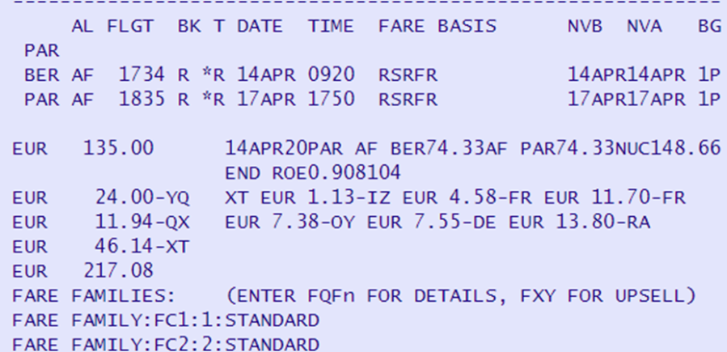
Exercice - BERLIN - APR PAR/PAR ->14-17 april = jours (Salaire Tour Leader) Hôtel (5% commission) = nuits Marge bénéficiare : 15% Assurance : 2,2% (marge à 20%) Salaire Accompagnateur : 120€/jr + 70 % charges | Prix individuels | Prix Collectifs | Supplément Single
1 - TRANSPORT

Transfert autocar APT/HOT/APT : 250€
2 - HEBERGEMENT
Chambre double pdj inclus : 110€/chbre/nuit Chambre Single pdj inclus : 90 €/chbre/nuit

location 1/2 journée salle de Réunion avec collation 750€
3- ACCOMPAGNATEUR

total des colonnes

Prix de vente HT
Marge bénéficiaire (pour TVA)
TVA 20% sur Marge bénéficiaire
Prix de Vente TTC hors assurance

Prix vente TTC avec assurance

